bug_report
Bug ID | Скриншот | Summary | Шаги для воспроизведения | Фактический результат | Ожидаемый результат | Серьезность
BG_001 | 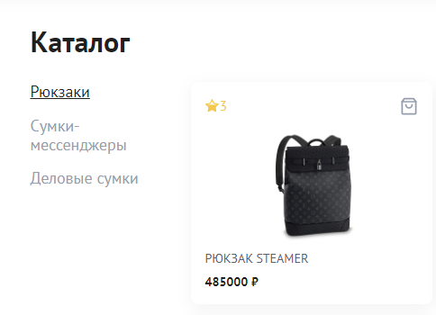 | Названия пунктов сайта не соответствуют макету сайта | Шаги воспроизведения: 1. Открыть сайт https://testers-task.idaproject.com/1/ Тестовое окружение: Система:Windows 7 64-bit Браузер:Atom v. 13.0.0.44 | Пункт меню состоит из: Рюкзаки, сумки-мессенджеры, деловые сумки | Пункт меню состоит из: Рюкзаки, Футболки, Рубашки | S1

Bug ID | Скриншот | Summary | Шаги для воспроизведения | Фактический результат | Ожидаемый результат | Серьезность
BG_002 | 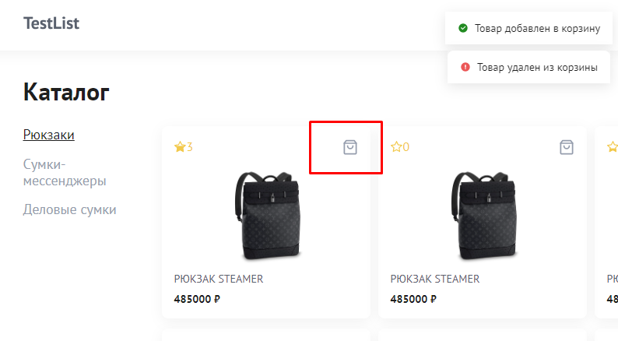 | Товар не удаляется из корзины в каталоге товаров при повторном нажатии на кнопку добавить | Предусловия: 1. Открыт сайт: https://testers-task.idaproject.com/1/ Шаги воспроизведения: 1. Нажать на иконку корзины у товара 2. Повторно нажать иконку корзину у товара Тестовое окружение: Система:Windows 7 64-bit Браузер:Atom v. 13.0.0.44 | Товар не удален из корзины | Товар удален из корзины | S3

Bug ID | Скриншот | Summary | Шаги для воспроизведения | Фактический результат | Ожидаемый результат | Серьезность
BG_003 | 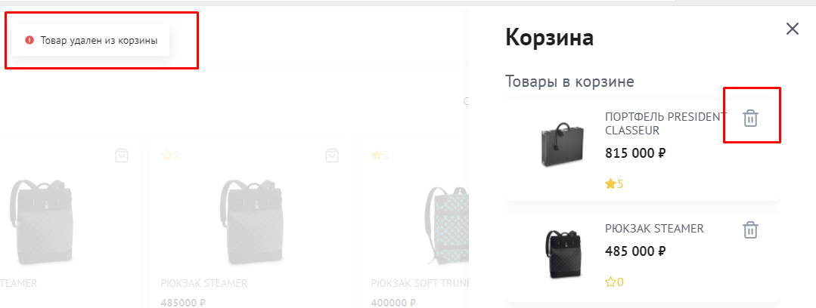 | Товар не удаляется в корзине при нажатии на иконку удаления | Предусловия: 1. Открыт сайт: https://testers-task.idaproject.com/1/ Шаги воспроизведения: 1. Открыть корзину (в правом верхнем углу) 2. Нажать на иконку удаления товара Тестовое окружение: Система:Windows 7 64-bit Браузер:Atom v. 13.0.0.44 | Товар не удален из корзины | Товар удален из корзины | S3

Bug ID | Скриншот | Summary | Шаги для воспроизведения | Фактический результат | Ожидаемый результат | Серьезность
BG_004 |  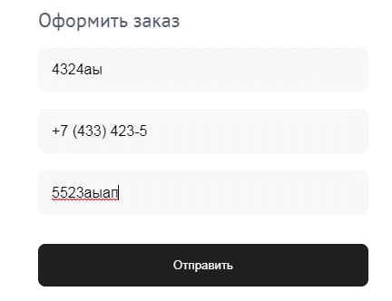 | Отсутствуют паттерны на ввод данных в полях "Ваше имя", "Адрес" и "Телефон" в корзине при заполнее формы | Предусловия: 1. Открыт сайт: https://testers-task.idaproject.com/1/ Шаги воспроизведения: 1. Открыть корзину (в правом верхнем углу) 2. Заполнить обязательные поля данными 3. Нажать на кнопку "Отправить" Тестовое окружение: Система:Windows 7 64-bit Браузер:Atom v. 13.0.0.44 | Заявка отправлена | Система выдаст ошибку о некорректных данных в полях | S2

Bug ID | Скриншот | Summary | Шаги для воспроизведения | Фактический результат | Ожидаемый результат | Серьезность
BG_005 | 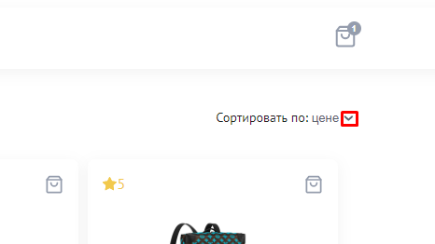 | Неудобство нажатия кнопки выбора сортировки в каталоге товаров | Предусловия: 1. Открыт сайт: https://testers-task.idaproject.com/1/ Шаги воспроизведения: 1. Открыть каталог товаров "Рюкзаки" 2. Обратить внимание на сортировку и ее значок Тестовое окружение: Система:Windows 7 64-bit Браузер:Atom v. 13.0.0.44 | Функция работает при нажании на галочку | Функция работает по нажатию на название фильтра | S1

